Sheet1
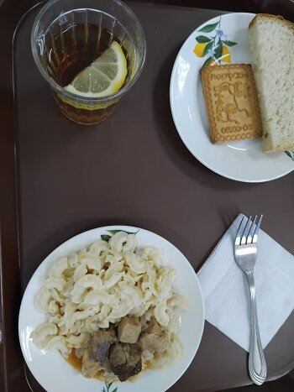
Школа | МБОУ Большекирсановская сош имени Героя Советского Союза Хайло В.А. |  |  | Отд./корп |  |  |  | День | 2024-04-22

Прием пищи | Раздел | № рец. | Блюдо | Выход, г | Цена | Калорийность | Белки | Жиры | Углеводы
Завтрак | гор.блюдо | 260 | гуляш | 100.00 | 42.78 | 309.00 | 10.64 | 28.19 | 2.89
 | гор.напиток | 377 | чай с лимоном | 190.00 | 4.34 | 56.01 | 0.12 | 0.02 | 13.73
 | хлеб | н | хлеб пшеничный | 30.00 | 2.53 | 69.00 | 2.28 | 0.24 | 14.10
 |  | 203 | макароны отварные с маслом | 100.00 | 5.37 | 130.48 | 3.64 | 3.86 | 20.31
 |  | н | промышленное кондитерское изделие(печенье) | 30.00 | 3.90 | 98.00 | 6.15 | 3.45 | 19.80

Завтрак 2 | фрукты

Обед | закуска
 | 1 блюдо |  | .
 | 2 блюдо
 | гарнир
 | сладкое
 | хлеб бел.
 | хлеб черн.

 |  |  |  | 450.00 | 58.92 | 662.49 | 22.83 | 35.76 | 70.83

